1. Információ keresés)
1. feladat
Internetes kereséssel válaszoljuk meg az alábbi kérdéseket, és adjuk meg, milyen oldalon szerepel a válasz.

1.1 A Samsung G930F Galaxy S7 mobilnak mennyi megapixelese az előlapon és a hátlapon a kamerája?

Megoldás
Előlapon 5 Mpixel
Hátlapon 12 Mpixel
Az információ helye
http://www.elitegsm.hu/telefon-webaruhaz/samsung/okostelefonok/samsung-g930f-galaxy-s7-32gb-feher-minden-gyari-tartozekkal/?WebAruhaz_kategoria=63&WebAruhaz_termek=9254

1.2 A budapesti országháztól autóval mennyi idő alatt lehet a Selye Egyetemre eljutni és mely megyékre kell autópálya matricát venni ehhez?

Megoldás

1 óra 12 perc
https://www.google.hu/maps/dir/Orsz%C3%A1gh%C3%A1z,+Budapest,+Kossuth+Lajos+t%C3%A9r+1-3,+1055/Univerzita+J.+Selyeho,+Elektr%C3%A1rensk%C3%A1+cesta+2,+945+01+Kom%C3%A1rno,+Szlov%C3%A1kia/@47.6231122,18.3247806,10z/data=!3m1!4b1!4m13!4m12!1m5!1m1!1s0x4741dc1046d4a33d:0x342122b8ff8f0f6e!2m2!1d19.045669!2d47.507121!1m5!1m1!1s0x476bad6428afd77f:0x18c755c24478c9a5!2m2!1d18.1326957!2d47.7543599
3 megyei matrica kell: Komárom-Esztergom, Fejér és Pest megye
http://enfo.agt.bme.hu/drupal/sites/default/files/1259_magyarorszag_kozigazgatasa.jpg

1.3 Másoljuk ide Neumann János fényképét és adjuk meg alatt honnan másoltuk ki.

Megoldás

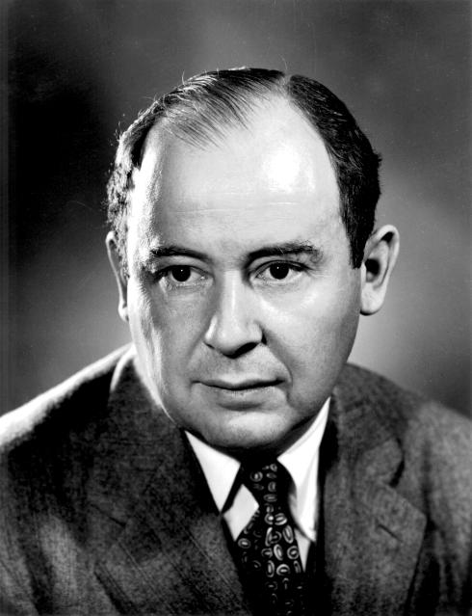

https://upload.wikimedia.org/wikipedia/commons/5/5e/JohnvonNeumann-LosAlamos.gif

2. Turtle programozás
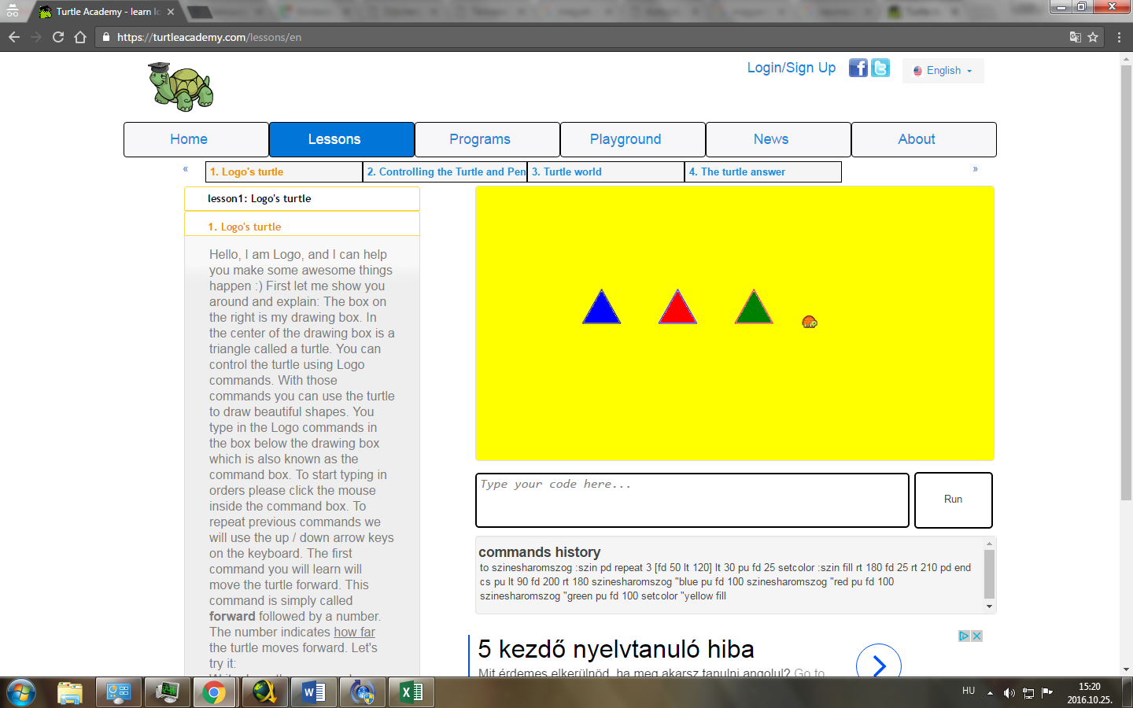
2. feladat
Készítsünk a Turtle Academy
https://turtleacademy.com/
oldalon olyan kódot, amely legalább egy paraméteres procedurát is használ és hívjuk is meg úgy, hogy az eredmény a következő legyen:
- egy sorban 3 szabályos háromszög legyen
- a háromszögek tetszőleges sorrendben különböző színnnel legyenek kitöltve
- a háttér is legyen kitöltve egy nem fehér színnel, ami különbözik a háromszögek színétől

Másoljuk ki a kódot és az eredményt is.

Megoldás

A kód

to szinesharomszog :szin pd repeat 3 [fd 50 lt 120] lt 30 pu fd 25 setcolor :szin fill rt 180 fd 25 rt 210 pd end
cs pu lt 90 fd 200 rt 180 szinesharomszog "blue pu fd 100 szinesharomszog "red pu fd 100 szinesharomszog "green pu fd 100 setcolor "yellow fill

Eredmény

